Краснодар Ведомость дверей
ВОР. Ведомость объемов работ
Отделочные работы и СМР
«ГОРОДСКОЙ КУРОРТ КРАСНОДАР OZ MOLL», включающий в себя открытую зону, детскую зону с водными аттракционами, зону spa&wellness, фитнеса и зону кафе»
по адресу: РФ, Краснодарский край, г. Краснодар, в городском округе Карасунский, ул. Крылатая, д. 2
по адресу: РФ, Краснодарский край, г. Краснодар, в городском округе Карасунский, ул. Крылатая, д. 2
Основание: | Проект: 1076-ГКО-1627-23-АИ
 | Проект: 1076-ГКО-1627-23-АР
№ помещения | Наименование | Ед. изм. | Кол-во | Примечание | Внешний вид | Связь и ID Элемента | Ориентация | Размеры Отверстия в Стене, мм | Размеры Полотна, мм | Модель | Ссылка на веб-сайт
1 | 2 | 3 | 4 | 11 | 12 | 13 | 14 | 15 | 16 | 17 | 18
Двери
19 | Дверь металлическая, для технических помещений, скрытого монтажа (invisible). Полотно - под отделку. Цвет RAL 1013 | шт. | 1 |  |  | ДВ-01 | Л | 1 500×2 130 | 1 424×2 050 | Дверь металлическая, для технических помещений, скрытого монтажа (invisible). Полотно - под отделку. Цвет RAL 1013 | https://www.stroistal-invest.ru/catalog/item/protivopozharnaya-dver-modifikacii-d003-grunt/
26 | Дверь металлическая, для технических помещений, скрытого монтажа (invisible). Полотно - под отделку. Цвет RAL 9013 | шт. | 1 |  | 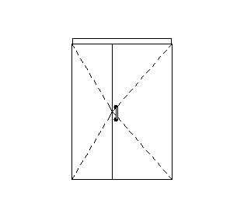 | ДВ-01 | П | 1 500×2 130 | 1 514×2 050 | Дверь металлическая, для технических помещений, скрытого монтажа (invisible). Полотно - под отделку. Цвет RAL 1013 | https://www.stroistal-invest.ru/catalog/item/protivopozharnaya-dver-modifikacii-d003-grunt/
2, 8, 16, 31, 32, 33, 34, 35, 36, 37, 38, 39, 53 | Дверь скрытого монтажа (invisible). Полотно - LVL брус, под отделку. Цвет RAL 1013 | шт. | 1 |  | 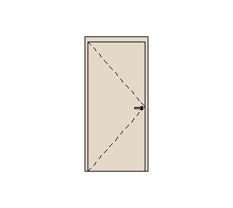 | ДВ-01.1 | Л | 1 000×2 130 | 900×2 050 | Дверь скрытого монтажа (invisible). Полотно - LVL брус, под отделку. Цвет RAL 1013 | https://mosdvery.ru/categories/skrytye-dveri-profil-invisible
 | Дверь скрытого монтажа (invisible). Полотно - LVL брус, под отделку. Цвет RAL 1013 | шт. | 1 |  | 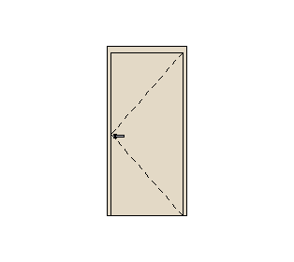 | ДВ-01.1 | П | 1 000×2 130 | 900×2 050 | Дверь скрытого монтажа (invisible). Полотно - LVL брус, под отделку. Цвет RAL 1013 | https://mosdvery.ru/categories/skrytye-dveri-profil-invisible
 | Дверь скрытого монтажа (invisible). Полотно - под отделку. Кромка - черная (Ral 1013). | шт. | 2 |  | 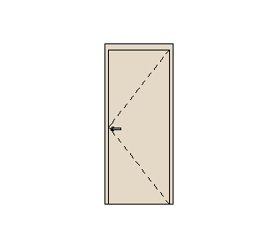 | ДВ-01.1 | П | 900×2 130 | 800×2 050 | Дверь скрытого монтажа (invisible). Полотно - под отделку. Кромка - черная (Ral 1013). | https://mosdvery.ru/categories/skrytye-dveri-profil-invisible
 | Дверь скрытого монтажа (invisible). Полотно - LVL брус, под отделку. Цвет RAL 1013 | шт. | 4 |  | 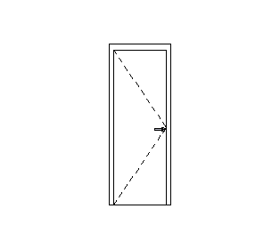 | ДВ-01.1 | Л | 800×2 130 | 700×2 050 | Дверь скрытого монтажа (invisible). Полотно - LVL брус, под отделку. Цвет RAL 1013 | https://mosdvery.ru/categories/skrytye-dveri-profil-invisible
 | Дверь скрытого монтажа (invisible). Полотно - LVL брус, под отделку. Цвет RAL 1013 | шт. | 4 |  |  | ДВ-01.1 | П | 900×2 130 | 800×2 050 | Дверь скрытого монтажа (invisible). Полотно - LVL брус, под отделку. Цвет RAL 1013 | https://mosdvery.ru/categories/skrytye-dveri-profil-invisible
 | Дверь скрытого монтажа (invisible). Полотно - LVL брус, под отделку. Цвет RAL 1013 | шт. | 5 |  | 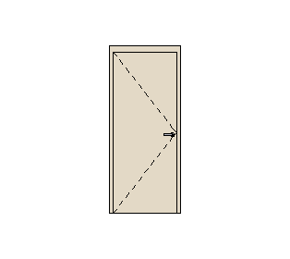 | ДВ-01.1 | Л | 900×2 130 | 800×2 050 | Дверь скрытого монтажа (invisible). Полотно - LVL брус, под отделку. Цвет RAL 1013 | https://mosdvery.ru/categories/skrytye-dveri-profil-invisible
1 | Двери в алюминиевом профиле (черный - Ral 9005), установка в скрытый короб, полотно - стекло прозрачное матовое. | шт. | 1 |  | 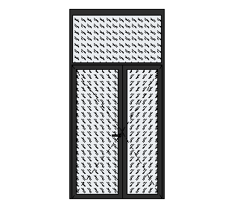 | ДВ-02 | Л | 1 500×3 000 | 1 424×2 112 | Двери в алюминиевом профиле (черный - Ral 9005), установка в скрытый короб, полотно - стекло прозрачное матовое. | https://alutech-group.com/ru-ru/arhitektor/interernye-resheniya/dver-so-skrytymi-petlyami-alt111/
1 | Дверь в алюминиевом профиле (черный - Ral 9005), установка в скрытый короб, полотно - стекло прозрачное матовое. | шт. | 1 |  | 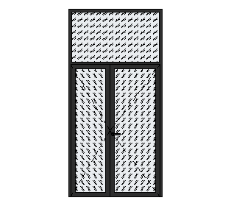 | ДВ-02 | П | 1 500×3 000 | 1 424×2 112 | Дверь в алюминиевом профиле (черный - Ral 9005), установка в скрытый короб, полотно - стекло прозрачное матовое. | https://alutech-group.com/ru-ru/arhitektor/interernye-resheniya/dver-so-skrytymi-petlyami-alt111/
7 | Двери в алюминиевом профиле (черный - Ral 9005), установка в скрытый короб, полотно - стекло прозрачное матовое. | шт. | 1 |  | 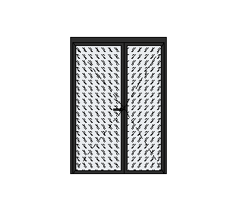 | ДВ-03 | Л | 1 500×2 130 | 1 424×2 050 | Двери в алюминиевом профиле (черный - Ral 9005), установка в скрытый короб, полотно - стекло прозрачное матовое. | https://alutech-group.com/ru-ru/arhitektor/interernye-resheniya/dver-so-skrytymi-petlyami-alt111/
6 | Двери в алюминиевом профиле (черный - Ral 9005), установка в скрытый короб, полотно - стекло прозрачное матовое. | шт. | 1 |  | 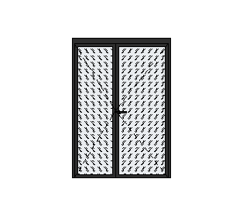 | ДВ-03 | П | 1 500×2 130 | 1 424×2 050 | Двери в алюминиевом профиле (черный - Ral 9005), установка в скрытый короб, полотно - стекло прозрачное матовое. | https://alutech-group.com/ru-ru/arhitektor/interernye-resheniya/dver-so-skrytymi-petlyami-alt111/
5 | Дверь скрытого монтажа (invisible). Полотно - LVL брус, под отделку. Цвет RAL 1013 | шт. | 1 |  | 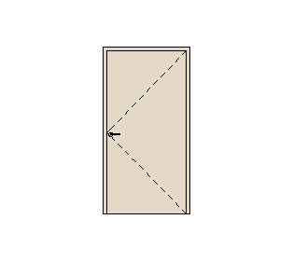 | ДВ-04 | П | 1 100×2 100 | 1 000×2 050 | Дверь скрытого монтажа (invisible). Полотно - LVL брус, под отделку. Цвет RAL 1013. Санузел для МГН. | https://mosdvery.ru/categories/skrytye-dveri-profil-invisible
над пом. 40 на отм 2,560 | Люк-дверь алюминиевая под покраску | шт. | 1 |  | 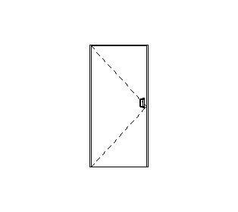 | ДВ-06 | Л | 900×1 900 | 860×1 880 | Люк-дверь алюминиевая под покраску | https://www.xammer-luki.ru/cat/lyuki-dveri/luk-pod-pokrasku-tehno/
над пом. 19 на40 отм 2,560 | Люк-дверь алюминиевая под покраску | шт. | 1 |  | 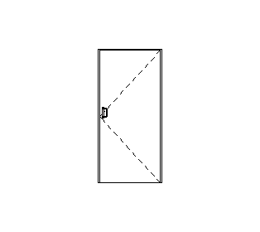 | ДВ-06 | П | 900×1 900 | 860×1 880 | Люк-дверь алюминиевая под покраску | https://www.xammer-luki.ru/cat/lyuki-dveri/luk-pod-pokrasku-tehno/
40 | Дверь металлическая. Для технических помещений. Полотно под отделку. Цвет RAL 1013 | шт. | 1 |  | 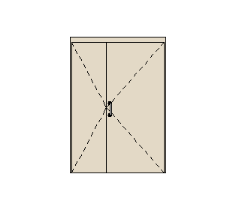 | ДВ-07 | П | 1 500×2 130 | 1 444×2 050 | Дверь металлическая. Для технических помещений. Полотно под отделку. Цвет RAL 1013 | https://www.stroistal-invest.ru/catalog/item/protivopozharnaya-dver-modifikacii-d003-grunt/
12 | Дверь металлическая, глухая, противопожарня, EI30, с заполнением базальтовым волокном, без порога, с уплотнительной прокладкой. Отделка - порошковое напыление. Цвет RAL 1013 | шт. | 1 | Противопожарные двери для серверных помещений |  | ДВ-07.1 | Л | 1 000×2 130 | 900×2 050 | Дверь металлическая, глухая, противопожарня, EI30, с заполнением базальтовым волокном, без порога, с уплотнительной прокладкой. Отделка - порошковое напыление. Цвет RAL 1013 | https://www.stroistal-invest.ru/catalog/item/odnopolnaya-gluhaya-protivopozharnaya-dver-d042/ |  |  | Противопожарные двери для серверных помещений
11 | Дверь металлическая, глухая, противопожарня, EI30, с заполнением базальтовым волокном, без порога, с уплотнительной прокладкой. Отделка - порошковое напыление. Цвет RAL 1013 | шт. | 1 | Противопожарные двери для серверных помещений |  | ДВ-07.1 | П | 1 000×2 130 | 900×2 050 | Дверь металлическая, глухая, противопожарня, EI30, с заполнением базальтовым волокном, без порога, с уплотнительной прокладкой. Отделка - порошковое напыление. Цвет RAL 1013 | https://www.stroistal-invest.ru/catalog/item/odnopolnaya-gluhaya-protivopozharnaya-dver-d042/ |  |  | Противопожарные двери для серверных помещений
13 | Дверь (в ИТП) металлическая Forssan, замок Abloy LE184, запорная планка 4613, паник-балка на активной створке Abloy PBE 001 Crom, ручка снаружи Abloy 119 Crom Knob Handle Outside, цилиндр Abloy CY 037 Crom, доводчик на активной створке Abloy DC 335 A, тяга Abloy DC 190 Al, шпингалет FORSSAN SUOMI 6/3,отбойная пластина h=300 мм со стороны открывания, RAL 7035, EI60 | шт. | 1 | Проем пробиваемый в сущ. стене из блоков | 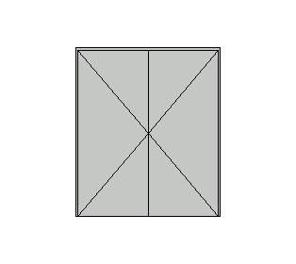 | ДВ-08 | Л | 1 800×2 100 | 1 744×2 072 | Дверь (в ИТП) металлическая Forssan, замок Abloy LE184, запорная планка 4613, паник-балка на активной створке Abloy PBE 001 Crom, ручка снаружи Abloy 119 Crom Knob Handle Outside, цилиндр Abloy CY 037 Crom, доводчик на активной створке Abloy DC 335 A, тяга Abloy DC 190 Al, шпингалет FORSSAN SUOMI 6/3,отбойная пластина h=300 мм со стороны открывания, RAL 7035, EI60 | https://www.stroistal-invest.ru/catalog/item/dvustvorchataya-gluhaya-protivopozharnaya-dver-dpm-0260-ei-60-d114/ |  |  | Проем пробиваемый в сущ. стене из блоков
56 | Двери в алюминиевом профиле (черный - Ral 9005), полотно - стеклопакет двухкамерный 52 мм: 8 LartaPro HP Silver 35/26 зак - 16Ar "теплый край" - 6 ExtraClear зак. - 14Ar - 8 ExtraClear зак. | шт. | 1 |  | 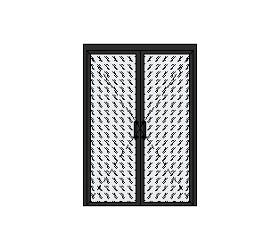 | ДВ-09.1 | П | 1 500×2 130 | 1 400×2 050 | Двери в алюминиевом профиле (черный - Ral 9005), полотно - стеклопакет двухкамерный 52 мм: 8 LartaPro HP Silver 35/26 зак - 16Ar "теплый край" - 6 ExtraClear зак. - 14Ar - 8 ExtraClear зак. | https://teplomarket-m.ru/dver-dlya-hamama-doorwood-lajt-bronza-2000h800-mm
50 | Дверь (в буфет) металлическая Forssan, замок Abloy LE184, запорная планка 4613, паник-балка на активной створке Abloy PBE 001 Crom, ручка снаружи Abloy 119 Crom Knob Handle Outside, цилиндр Abloy CY 037 Crom, доводчик на активной створке Abloy DC 335 A, тяга Abloy DC 190 Al, шпингалет FORSSAN SUOMI 6/3,отбойная пластина h=300 мм со стороны открывания, RAL 7035, EI60 | шт. | 1 | Проем, пробиваемый в сущ. ГКЛ перегородке | 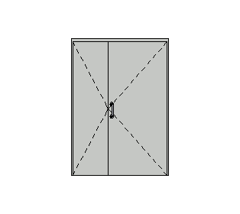 | ДВ-10 | П | 1 500×2 100 | 1 444×2 050 | Дверь (в буфет) металлическая Forssan, замок Abloy LE184, запорная планка 4613, паник-балка на активной створке Abloy PBE 001 Crom, ручка снаружи Abloy 119 Crom Knob Handle Outside, цилиндр Abloy CY 037 Crom, доводчик на активной створке Abloy DC 335 A, тяга Abloy DC 190 Al, шпингалет FORSSAN SUOMI 6/3,отбойная пластина h=300 мм со стороны открывания, RAL 7035, EI60 | https://www.stroistal-invest.ru/catalog/item/protivopozharnaya-dver-modifikacii-d003-grunt/ |  |  | Проем, пробиваемый в сущ. ГКЛ перегородке
43 | Дверь (в Общий зал) в алюминиевом профиле (черный - Ral 9005), полотно - стеклопакет двухкамерный 52 мм: 8 LartaPro HP Silver 35/26 зак - 16Ar "теплый край" - 6 ExtraClear зак. - 14Ar - 8 ExtraClear зак. | шт. | 2 | Дверь в сущ. проем в наружной стене. Размеры двери при заказе уточнить по месту | 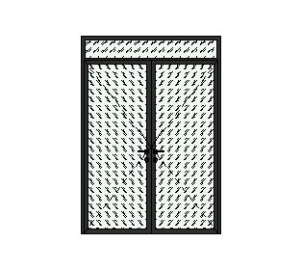 | ДН-02 | П | 1 700×2 400 | 1 644×2 112 | Дверь (в Общий зал) в алюминиевом профиле (черный - Ral 9005), полотно - стеклопакет двухкамерный 52 мм: 8 LartaPro HP Silver 35/26 зак - 16Ar "теплый край" - 6 ExtraClear зак. - 14Ar - 8 ExtraClear зак. | https://alutech-group.com/ru-ru/arhitektor/interernye-resheniya/dver-so-skrytymi-petlyami-alt111/ |  |  | Дверь в сущ. проем в наружной стене. Размеры двери при заказе уточнить по месту
44 | Дверь (Доп. выход) металлическая Forssan, замок Abloy LE184, запорная планка 4613, паник-балка на активной створке Abloy PBE 001 Crom, ручка снаружи Abloy 119 Crom Knob Handle Outside, цилиндр Abloy CY 037 Crom, доводчик на активной створке Abloy DC 335 A, тяга Abloy DC 190 Al, шпингалет FORSSAN SUOMI 6/3,отбойная пластина h=300 мм со стороны открывания, RAL 7035, EI60 | шт. | 1 | Монтаж двери производить по аналогии с существующими уличными фасадными дверями | 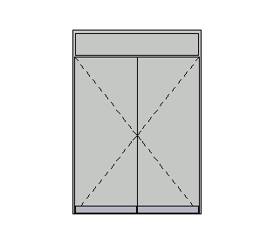 | ДН-05 | Л | 1 730×2 475 | 1 674×2 112 | Дверь (Доп. выход) металлическая Forssan, замок Abloy LE184, запорная планка 4613, паник-балка на активной створке Abloy PBE 001 Crom, ручка снаружи Abloy 119 Crom Knob Handle Outside, цилиндр Abloy CY 037 Crom, доводчик на активной створке Abloy DC 335 A, тяга Abloy DC 190 Al, шпингалет FORSSAN SUOMI 6/3,отбойная пластина h=300 мм со стороны открывания, RAL 7035, EI60 | https://www.stroistal-invest.ru/catalog/item/protivopozharnaya-dver-modifikacii-d003-grunt/ |  |  | Монтаж двери производить по аналогии с существующими уличными фасадными дверями
1 | Дверь (Доп. выход) металлическая Forssan, замок Abloy LE184, запорная планка 4613, паник-балка на активной створке Abloy PBE 001 Crom, ручка снаружи Abloy 119 Crom Knob Handle Outside, цилиндр Abloy CY 037 Crom, доводчик на активной створке Abloy DC 335 A, тяга Abloy DC 190 Al, шпингалет FORSSAN SUOMI 6/3,отбойная пластина h=300 мм со стороны открывания, RAL 7035, EI60 | шт. | 1 |  | 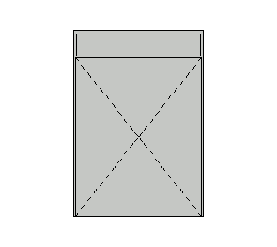 | ДН-05 | П | 1 730×2 475 | 1 674×2 112 | Дверь (Доп. выход) металлическая Forssan, замок Abloy LE184, запорная планка 4613, паник-балка на активной створке Abloy PBE 001 Crom, ручка снаружи Abloy 119 Crom Knob Handle Outside, цилиндр Abloy CY 037 Crom, доводчик на активной створке Abloy DC 335 A, тяга Abloy DC 190 Al, шпингалет FORSSAN SUOMI 6/3,отбойная пластина h=300 мм со стороны открывания, RAL 7035, EI60 | https://www.stroistal-invest.ru/catalog/item/protivopozharnaya-dver-modifikacii-d003-grunt/
УЛИЧНАЯ ЗОНА
№ помещения | Наименование | Ед. изм. | Кол-во | Примечание | Внешний вид | Связь и ID Элемента | Ориентация | Размеры Отверстия в Стене | Размеры Полотна | Модель | Ссылка на веб-сайт | Цена | Всего
1 | 2 | 3 | 4 | 11
Двери (уличная зона)
65 | Дверь скрытого монтажа (invisible). Полотно - LVL брус, под отделку. Цвет RAL 1013 | шт. | 1 | Дверь скрытого монтажа (invisible). Полотно - LVL брус, под отделку. Цвет RAL 1013 |  | ДВ-01.1 | П | 800×2 100 | 700×2 000 | Дверь скрытого монтажа (invisible). Полотно - LVL брус, под отделку. Цвет RAL 1013
66 | Модель для саун и хаммамов. Коробка - алюминиевая. Полотно - стекло 8мм закаленное, матовое | шт. | 1 | Модель для саун и хаммамов. Коробка - алюминиевая. Полотно - стекло 8мм закаленное, матовое |  | ДВ-09 | Л | 1 000×2 100 | 900×2 000 | Модель для саун и хаммамов. Коробка - алюминиевая. Полотно - стекло 8мм закаленное, матовое
70, 71 | Модель для саун и хаммамов. Коробка - алюминиевая. Полотно - стекло 8мм закаленное, матовое. | шт. | 2 | Модель для саун и хаммамов. Коробка - алюминиевая. Полотно - стекло 8мм закаленное, матовое. |  | ДВ-09 | П | 1 000×2 100 | 900×2 000 | Модель для саун и хаммамов. Коробка - алюминиевая. Полотно - стекло 8мм закаленное, матовое.
72 | Дверь металлическая, для тех. помещений, уличная. Цвет - серый Дверь металлическая, для тех. помещений, уличная. Цвет - серый (Ral 7047) | шт. | 1 | Дверь металлическая, для тех. помещений, уличная. Цвет - серый Дверь металлическая, для тех. помещений, уличная. Цвет - серый (Ral 7047) | 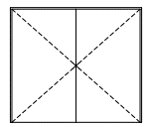 | ДН-01 | Л | 2 400×2 100 | 2 344×2 072 | Дверь металлическая, для тех. помещений, уличная. Цвет - серый Дверь металлическая, для тех. помещений, уличная. Цвет - серый (Ral 7047) |  | В смете ЮГ Теплострой (ДОП.СОГЛ)
Ведомость витражей внутренних (уличная зона)
№ помещения | Наименование | Ед. изм. | Кол-во | Примечание | Внешний вид | Связь и ID Элемента | Ориентация | Размеры Отверстия в Стене | Размеры Полотна | Модель | Ссылка на веб-сайт | Цена | Всего
1 | 2 | 3 | 4 | 11 | 12 | 13 | 14 | 15 | 16 | 17 | 18
64,68,69 | витраж внутренний (в пом. уличной зоны) |  | 3 |  | 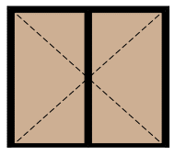 | ВН-01 |  | Размеры отверстия в стене2400×2100

№ помещения | Наименование | Ед. изм. | Кол-во | Примечание | Внешний вид | Связь и ID Элемента | Ориентация | Размеры Отверстия в Стене, мм | Размеры Полотна, мм | Модель | Ссылка на веб-сайт
1 | 2 | 3 | 4 | 11 | 12 | 13 | 14 | 15 | 16 | 17 | 18
Ведомость витражей
52 | Модель для саун и хаммамов. Коробка - алюминиевая (черная - Ral 9005). Полотно - стекло 8мм закаленное | шт. | 1 |  | 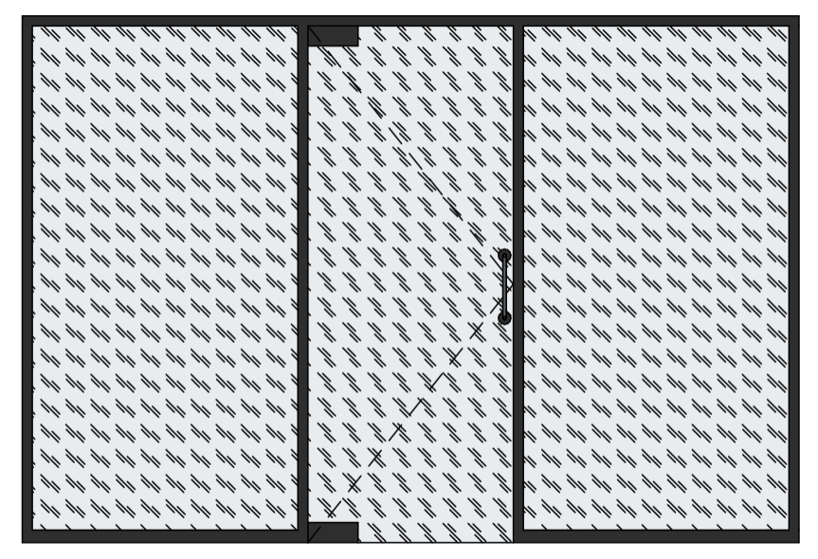 | ВВ-03.2 |  | 3 100×2 100
18 | Коробка/дверной блок - черный - Ral 9005. Стеклопакет двухкамерный 52мм: 8 LartaPro HP Silver 35/26 зак - 16Ar "теплый край" - 6 ExtraClear зак. - 14Ar - 8 ExtraClear зак | шт. | 1 |  | 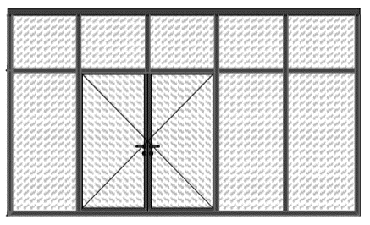 | ВВ-04 |  | 5 000х3 000
3 | Коробка/дверной блок - черный - Ral 9005. Стеклопакет двухкамерный 52мм: 8 LartaPro HP Silver 35/26 зак - 16Ar "теплый край" - 6 ExtraClear зак. - 14Ar - 8 ExtraClear зак | шт. | 1 |  | 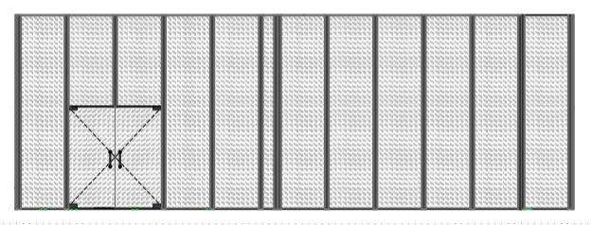 | ВВ-05 |  | 11 430х4 000

